Sheet1
缺陷编号 | 用例编号 | 缺陷名称 | 缺陷描述 | 严重程序 | 优先级 | 问题类型 | 前置条件 | 环境配置 | 操作步骤 | 输入数据 | 预期结果 | 实际结果 | 其他说明
1 | TC-010547 |  | 文件-打印预览并按住Page Up 键无法滑动页面 | 一般 | 中 | 功能性 | Ubuntu环境部署成功，成功进入Libreoffice Writer |  | 1.点击File； 2.点击print 显示打印页面的预览； 3.可以按住 Page Up 键滚动查看页面 |  | 成功打印预览并按住Page Up滑动页面 | 界面无法滑动 | 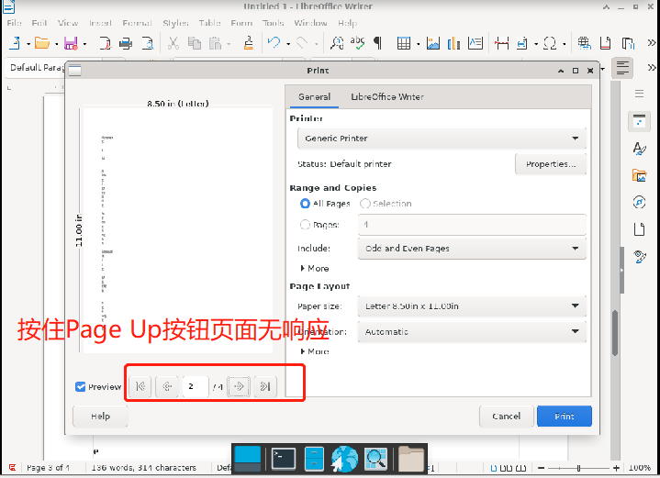
2 | TC-010547 |  | 文件-打印预览并按住Page Down 键无法滑动页面 | 一般 | 中 | 功能性 | Ubuntu环境部署成功，成功进入Libreoffice Writer |  | 1.点击File； 2.点击print 显示打印页面的预览； 3.可以按住 Page Down 键滚动查看页面 |  | 成功打印预览并按住Page Down滑动页面 | 界面无法滑动 | 